Exemplu formular
V31
INFORMAȚII CLIENT* |  |  |  |  |  | Orientarea fibrei (Lungime) = față și spate
 |  |  |  |  |  | Perpendicular cu fibra (Lățime) = stânga și dreapta
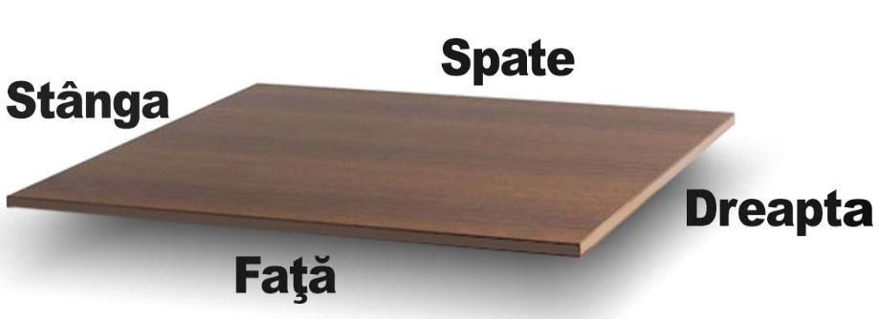
Data:
Denumirea Firmei: |  |  |  |  |  |  |  |  | TUTORIAL |  | CONTACTEAZĂ-NE
Adresa Firmei:
Pers. Contact: |  |  |  |  |  |  |  |  | Termeni și condiții |  | Politică de confidențialitate
Telefon: |  |  |  |  |  |  |  |  | TIPURI DE CANT
Email: |  |  |  |  |  |  |  |  | 23/0.8 mm | 23/1.0 PM |  | 22/1
Adresa de livrare: |  |  |  |  |  |  |  |  | 23/1 mm | 23/1.0 PG |  | 42/1
Denumire comandă: |  |  |  |  |  | *Prin completarea acestui formular sunteți de acord cu prelucrarea datelor cu caracter personal de către SC JOHANES QUALITAT S.R.L. |  |  | 23/2 mm
CUI / CIF |  |  |  |  |  |  |  |  | 43/2 mm
ATENȚIE! Cotele finale coincid cu cotele de debitare și nu se ține cont de grosimea ABS-ului |  |  |  |  |  |  |  | >> AFLĂ DETALII << | *Cant Grafică - Nu se completeză de către client
Nr. | Material | Lungime | Lățime | Nr. Buc | Fibră | Cant față | Cant spate | Cant stânga | Cant dreapta | C. Grafică* | Corp | Supliment
1 | F186ST9-18MM | 1520 | 757 | 2 | N | 23/0.8-F186ST9 | 23/0.8-F186ST9 | 23/0.8-F186ST9 | 23/0.8-F186ST9 |  | C1 | CNC
2 | H1113ST10-18MM | 670 | 850 | 4 | Y | 43/2-H1113ST10 | 43/2-H1113ST10 | 43/2-H1113ST10 | 43/2-H1113ST10 |  | C2 | Dublat
3
4
5

CĂTRE FORMULAR |  |  | Explicatii pentru completarea tabelului FORMULARUL DE COMANDA
 |  |  | Nr.Ordine: 1,2,3 …. / Material: se va alege din lista Culori Pal Disponibile, coloana "COD" Lungime: lungimea bucății / Lățime: lățimea bucății. Lățime min. debitare = 70 mm. Lățime min. căntuire = 160 mm. Orice lățimi mai mici vor fi specificate în celulele Corp = "RETAI" și Supliment = "Cota finală dorită". Nr. Bucati: numarul de bucati necesare din dimensiunea respectiva Fibră: se va alege Y (yes) sau N (No) in functie de decorul ales (daca are fibra sau nu decorul si daca se tine cont de fibra) Cant fata, Cant spate, , Cant stanga, Cant dreapta: se vor alege culorile din lista "Culori Abs Disponibile", coloana "Cod cant" Corp: o mentiune cu privire la subansamblul din care bucata face parte bucata Supliment: observatii cum ar fi "cant combinat" sau "cnc"

